상품제안서
친환경 아이보리 에코백(36x36x10) | 상품코드: S25033

 |  |  |  |  |  |  | 02-713-8555 | www.synergygift.co.kr
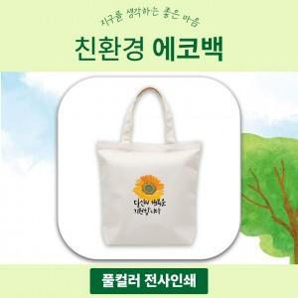

【상세/제작정보】 | 10수2합 고급순면 내구성 높은 캔버스원단! 선명한 전사인쇄 에코백!

【인쇄/포장옵션】 | 풀칼라 / OPP(비닐)

【공급단가】 | 수량 | 200~ | 500~ | 1,000~ | 3,000~ | 5,000~
*VAT별도 | 단가 | 2,020원 | 1,950원 | 1,870원 | 1,800원 | 1,750원

【상품 URL】 | https://www.synergygift.co.kr:443/src/goods_detail.php?gdno=25033

